Foglio1
Nome | Responsabile | Amministratore | Analista | Progettista | Programmatore | Verificatore | Totale | Ruolo | Ore | Costo(€)
Mirko Franco | 10 | 0 | 9 | 0 | 0 | 5 | 24 | Responsabile | 22 | 660
Bianca Ciuche | 0 | 6 | 10 | 0 | 0 | 8 | 24 | Amministratore | 39 | 780
Stefano Zanatta | 12 | 8 | 4 | 0 | 0 | 0 | 24 | Analista | 58 | 1,450
Andrea Deidda | 0 | 9 | 8 | 0 | 0 | 7 | 24 | Progettista | 0 | 0
Ludovico Brocca | 0 | 4 | 9 | 0 | 0 | 11 | 24 | Programmatore | 0 | 0
Matteo Depascale | 0 | 6 | 10 | 0 | 0 | 8 | 24 | Verificatore | 49 | 735
Gian Marco Bratzu | 0 | 6 | 8 | 0 | 0 | 10 | 24 | Totale | 168 | 3,625
Ore totali ruolo | 22 | 39 | 58 | 0 | 0 | 49 | 168

Revisione Analisi
Nome | Re | Am | An | Pt | Pr | Ve | Totale | Ruolo | Ore | Costo (€)
Mirko Franco | 0 | 3 | 0 | 0 | 0 | 2 | 5 | Responsabile | 6 | 180
Bianca Ciuche | 6 | 0 | 0 | 0 | 0 | 0 | 6 | Amministratore | 3 | 60
Stefano Zanatta | 0 | 0 | 2 | 0 | 0 | 3 | 5 | Analista | 9 | 225
Andrea Deidda | 0 | 0 | 2 | 0 | 0 | 3 | 5 | Progettista | 0 | 0
Ludovico Brocca | 0 | 0 | 3 | 0 | 0 | 2 | 5 | Programmatore | 0 | 0
Matteo Depascale | 0 | 0 | 0 | 0 | 0 | 3 | 3 | Verificatore | 16 | 240
Gian Marco Bratzu | 0 | 0 | 2 | 0 | 0 | 3 | 5 | Totale | 34 | 705
Ore totali ruolo | 6 | 3 | 9 | 0 | 0 | 16 | 34

Progettazione della base tecnologica
Nome | Responsabile | Amministratore | Analista | Progettista | Programmatore | Verificatore | Totale | Ruolo | Ore | Costo(€)
Mirko Franco | 0 | 0 | 9 | 9 | 6 | 0 | 24 | Responsabile | 7 | 210
Bianca Ciuche | 0 | 0 | 6 | 8 | 0 | 11 | 25 | Amministratore | 5 | 100
Stefano Zanatta | 0 | 0 | 0 | 22 | 0 | 0 | 22 | Analista | 15 | 375
Andrea Deidda | 0 | 0 | 0 | 12 | 4 | 11 | 27 | Progettista | 99 | 2178
Ludovico Brocca | 0 | 5 | 0 | 17 | 5 | 0 | 27 | Programmatore | 15 | 225
Matteo Depascale | 0 | 0 | 0 | 11 | 0 | 12 | 23 | Verificatore | 34 | 510
Gian Marco Bratzu | 7 | 0 | 0 | 20 | 0 | 0 | 27 | Totale | 175 | 3,598
Ore totali ruolo | 7 | 5 | 15 | 99 | 15 | 34 | 175

Progettazione di Dettaglio e Codifica
Nome | Responsabile | Amministratore | Analista | Progettista | Programmatore | Verificatore | Totale | Ruolo | Ore | Costo(€)
Mirko Franco | 0 | 0 | 0 | 8 | 22 | 21 | 51 | Responsabile | 8 | 240
Bianca Ciuche | 0 | 6 | 0 | 16 | 22 | 9 | 53 | Amministratore | 12 | 240
Stefano Zanatta | 0 | 0 | 4 | 15 | 25 | 9 | 53 | Analista | 11 | 275
Andrea Deidda | 0 | 0 | 7 | 23 | 22 | 0 | 52 | Progettista | 116 | 2552
Ludovico Brocca | 8 | 0 | 0 | 13 | 18 | 11 | 50 | Programmatore | 144 | 2160
Matteo Depascale | 0 | 6 | 0 | 20 | 14 | 13 | 53 | Verificatore | 73 | 1095
Gian Marco Bratzu | 0 | 0 | 0 | 21 | 21 | 10 | 52 | Totale | 364 | 6,562
Ore totali ruolo | 8 | 12 | 11 | 116 | 144 | 73 | 364

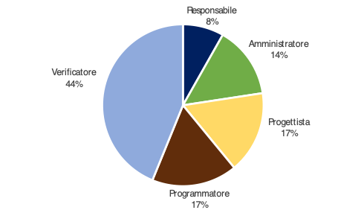
Validazione e collaudo
Nome | Re | Am | An | Pt | Pr | Ve | Totale | Ruolo | Ore | Costo(€)
Mirko Franco | 0 | 0 | 4 | 9 | 0 | 12 | 25 | Responsabile | 12 | 360
Bianca Ciuche | 0 | 0 | 0 | 12 | 0 | 9 | 21 | Amministratore | 21 | 420
Stefano Zanatta | 0 | 8 | 4 | 0 | 0 | 13 | 25 | Analista | 12 | 300
Andrea Deidda | 6 | 0 | 0 | 0 | 0 | 14 | 20 | Progettista | 24 | 528
Ludovico Brocca | 0 | 9 | 0 | 0 | 0 | 13 | 22 | Programmatore | 25 | 375
Matteo Depascale | 6 | 0 | 4 | 3 | 12 | 0 | 25 | Verificatore | 64 | 960
Gian Marco Bratzu | 0 | 4 | 0 | 0 | 13 | 3 | 20 | Totale | 158 | 2,943
Ore totali ruolo | 12 | 21 | 12 | 24 | 25 | 64 | 158

TOTALE ORE RENDICONTATE

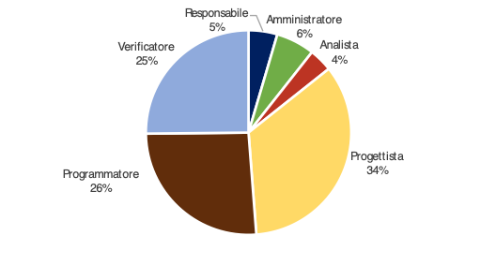
Nome | Responsabile | Amministratore | Analista | Progettista | Programmatore | Verificatore | Totale | Ruolo | Ore | Costo(€)
Mirko Franco | 0 | 3 | 13 | 26 | 28 | 35 | 105 | Responsabile | 33 | 990
Bianca Ciuche | 6 | 6 | 6 | 36 | 22 | 29 | 105 | Amministratore | 41 | 820
Stefano Zanatta | 0 | 8 | 10 | 37 | 25 | 25 | 105 | Analista | 47 | 1,175
Andrea Deidda | 6 | 0 | 9 | 35 | 26 | 28 | 104 | Progettista | 239 | 5258
Ludovico Brocca | 8 | 14 | 3 | 30 | 23 | 26 | 104 | Programmatore | 184 | 2760
Matteo Depascale | 6 | 6 | 4 | 34 | 26 | 28 | 104 | Verificatore | 187 | 2805
Gian Marco Bratzu | 7 | 4 | 2 | 41 | 34 | 16 | 104 | Totale | 731 | 13,808
Ore totali ruolo | 33 | 41 | 47 | 239 | 184 | 187 | 731

totale ore con investimento
Nome | Responsabile | Amministratore | Analista | Progettista | Programmatore | Verificatore | Totale | Ruolo | Ore | Costo(€)
Mirko Franco | 10 | 3 | 22 | 26 | 28 | 40 | 129 | Responsabile | 55 | 1650
Bianca Ciuche | 6 | 12 | 16 | 36 | 22 | 37 | 129 | Amministratore | 80 | 1,600
Stefano Zanatta | 12 | 16 | 14 | 37 | 25 | 25 | 129 | Analista | 105 | 2,625
Andrea Deidda | 6 | 9 | 17 | 35 | 26 | 35 | 128 | Progettista | 239 | 5258
Ludovico Brocca | 8 | 18 | 12 | 30 | 23 | 37 | 128 | Programmatore | 184 | 2760
Matteo Depascale | 6 | 12 | 14 | 34 | 26 | 36 | 128 | Verificatore | 236 | 3540
Gian Marco Bratzu | 7 | 10 | 10 | 41 | 34 | 26 | 128 | Totale | 899 | 17,433
Ore totali ruolo | 55 | 80 | 105 | 239 | 184 | 236 | 899

